Лист1
Photo | Fake | Item link | Item image
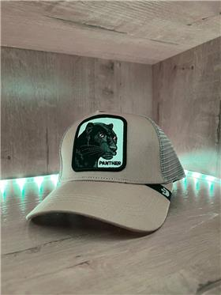 | 1 | https://www.ozon.ru/product/beysbolka-formennaya-goorin-brothers-623143176 | https://cdn1.ozone.ru/s3/multimedia-2/6355643786.jpg
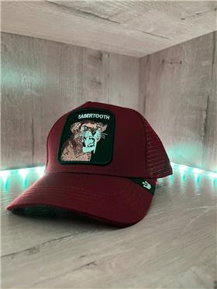 | 1 | https://www.ozon.ru/product/beysbolka-formennaya-goorin-brothers-623135236 | https://cdn1.ozone.ru/s3/multimedia-m/6355631998.jpg
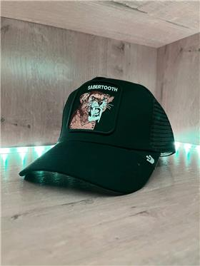 | 1 | https://www.ozon.ru/product/beysbolka-tennisnaya-goorin-brothers-623150493 | https://cdn1.ozone.ru/s3/multimedia-c/6355637208.jpg
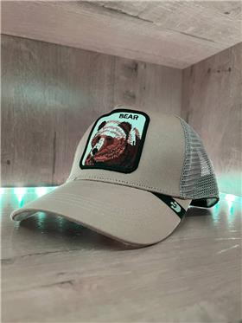 | 1 | https://www.ozon.ru/product/beysbolka-tennisnaya-goorin-brothers-623121484 | https://cdn1.ozone.ru/s3/multimedia-y/6355521670.jpg
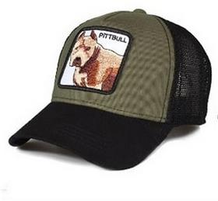 | 1 | https://www.ozon.ru/product/beysbolka-sb-animal-594686045 | https://cdn0.ozone.ru/s3/multimedia-d/6329620693.jpg
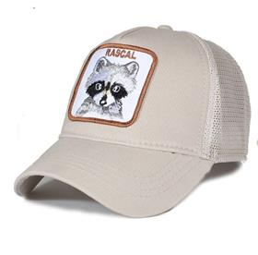 | 1 | https://www.ozon.ru/product/beysbolka-sb-animal-588996663 | https://cdn0.ozone.ru/s3/multimedia-7/6325137103.jpg
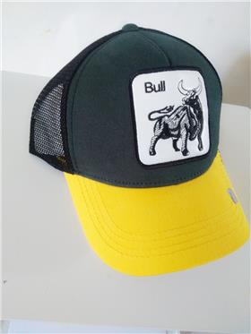 | 1 | https://www.ozon.ru/product/beysbolka-sb-zhivotnye-584439664 | https://cdn0.ozone.ru/s3/multimedia-q/6321159734.jpg
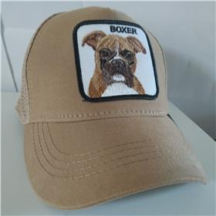 | 1 | https://www.ozon.ru/product/beysbolka-sb-animal-594667372 | https://cdn0.ozone.ru/s3/multimedia-b/6329610215.jpg
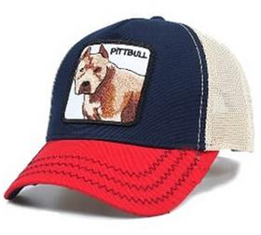 | 1 | https://www.ozon.ru/product/beysbolka-sb-animal-588336999 | https://cdn0.ozone.ru/s3/multimedia-s/6324732880.jpg
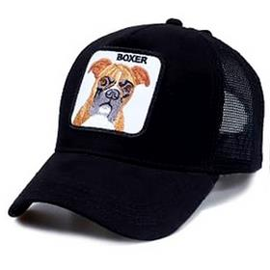 | 1 | https://www.ozon.ru/product/beysbolka-sb-zhivotnye-584384525 | https://cdn0.ozone.ru/s3/multimedia-0/6321161652.jpg
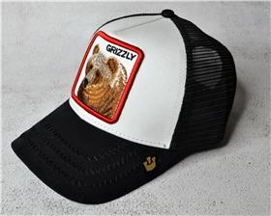 | 1 | https://www.ozon.ru/product/beysbolka-formennaya-539670213 | https://cdn1.ozone.ru/s3/multimedia-k/6283510640.jpg

